其它
 | widht | Height
侧视相机 | 2448 | 2048
主视相机 | 4504 | 4096
底视相机 | 3088 | 2064

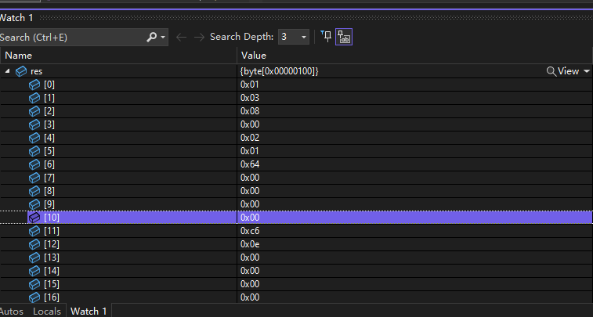

 |  |  |  | OFF | RUN

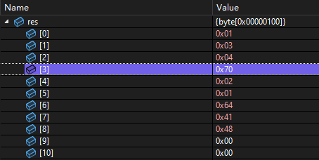

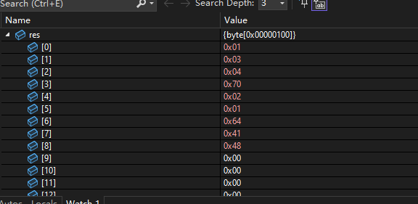

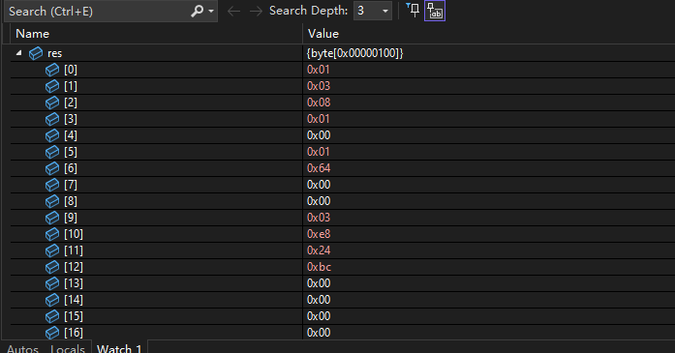

 |  |  | 0 | 1
 |  |  | 2 | 0
 |  |  | 1 | 1
 |  |  | 5E | 64

